개발환경 구축
개발환경 구축

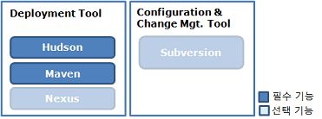
구축환경 | 자체적으로 구축환 개발환경을 소개합니다.
 | [Nexus] | 접속정보 | http://203.236.216.176:8888/nexus/
 |  | 관리자 계정 | admin / adminl;'!@#
 |  | 자체 Central(public) Repository 구성 | Central Repository 자체 운용 [Views/Repository] - [Repository] 메뉴 STEP1> 공용 Repository에 관리 대상 Respository 지정 - Public Repositories 클릭 - 하단 Configuration 탭 클릭 - Ordered Group Repository에 Maven Central만 남기고 모두 우측(Available Repository)으로 이동 후 [SAVE} STEP2> Central Repository 인덱싱 설정 - Maven Central 클릭 - 하단 Configuration 탭 클릭 - Download Remote Indexes [true] 설정 후 [SAVE] (중앙저장소 - http://repo1.maven.org/maven2/ 에서 실제 라이브러리를 가져오기 위한 인덱싱 작업 - ex> commons-dbcp-1.2.2.pom /commons-dbcp-1.2.2.pom.sha1 etc..... ) - 이후 누군가가 dependency 설정을 통해 라이브러리를 요청하면 중앙저장소에서 해당 라이브러리를 다운로드 받게 되며 그 이후의 요청부터는 자체 파일을 이용해 캐싱해 제공하게됨
 |  |  | URL : http://203.236.216.176:8888/nexus/content/groups/public/
 |  |  | 인덱싱된 라이브러리 목록 조회 방법 : [Views/Repository] - [Repository] 메뉴 - 우측상단의 Repository목록중 "Maven Central" 클릭 - 하단의 [Browse Index]탭 클릭 최초 요청 후 다운로드된 라이브러리 목록 조회 방법 : [Views/Repository] - [Repository] 메뉴 - 우측상단의 Repository목록중 "Maven Central" 클릭 - 하단의 [BrowseStorage]탭 클릭

 | [svn] | 접속정보 | svn://203.236.216.176/usolver3
 |  | description | eGovFrameWvr_win2.0.0.exe 에 포함된 버전이 아니라 독립적으로 설치한 버전임
 |  | 설치위치 | C:\eGovFrameSvr\subversion\bin
 |  | Repository 위치 | C:\eGovFrameSvr\repository\svn_data
 |  | 접속계정 | admin = adminl;'!@# ggash = jh9843 ehyun = ehyun xavierss = xavierss
 |  | svnserve 실행 & 종료 | C:\Program Files (x86)\Subversion\Bin\svnmanager.exe Or 트레이상 svnmanager.exe [start] / [stop]

 | [Hudson]

개발자 세팅 | 개발환경을 구축하기 위해 개별 개발자가 진행해야하는 작업내용을 설명합니다.
 | [Nexus] | Central Repository 변경 | 기존의 Central Repository는 너무 속도가 늦기 때문에 위에서 설명한 자체 공용 Repository로 URL을 변경 * usolver3 프로젝트의 pom.xml을 아래와 같이 변경 (eGovFrame Repository는 유지) <repositories> <repository> <id>central</id> <!-- <url>http://repo1.maven.org/maven2/</url> --> <url>http://203.236.216.176:8888/nexus/content/groups/public/</url> <releases> <enabled>true</enabled> </releases> <snapshots> <enabled>true</enabled> </snapshots> </repository> </repositories>
 |  | 3rd party Repository 추가 | STEP1> Public Repositories에 3rd party 추가 STEP2> 3rd party 에 내부 라이브러리 추가 STEP3> Artifact Upload탭에서 자체관리 라이브러리(geoframe) 추가 후 업로드
 |  |  | 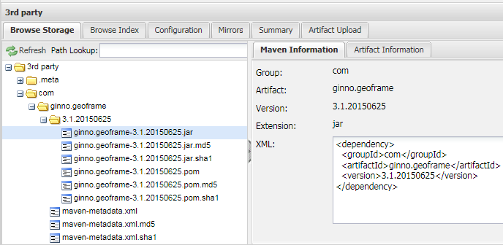
 |  |  | STEP4> 자체관리 라이브러리(geoframe) usolver3 프로젝트의 pom.xml에 denpendency 추가 <dependency> <groupId>com</groupId> <artifactId>ginno.geoframe</artifactId> <version>3.1.20150625</version> </dependency>

 | [svn] | 소스 세팅 | STEP1> svn://203.236.216.176/usolver3 접속후 checkout
 |  |  | STEP2> "usolver3' 프로젝트 우클릭 [import] 메뉴 선택 [maven] 확장 후 [Existing Maven Projects] 클릭 <-- child 모듈 프로젝트를 usolver3과 동일한 레벨의 프로젝트로 관리할 수 있도록…

 | [Eclipse] | usolverbiz Class 빌드패스 설정 | maven 으로 패키징하지 않고 바로 웹애플리케이션 띄우기 위한 설정
 |  |  | usolverview 프로젝트 > java build path 의 Libraries탭에서 usolverbiz 프로젝트의 classes디렉토리 경로를 추가해준다
 |  |  | 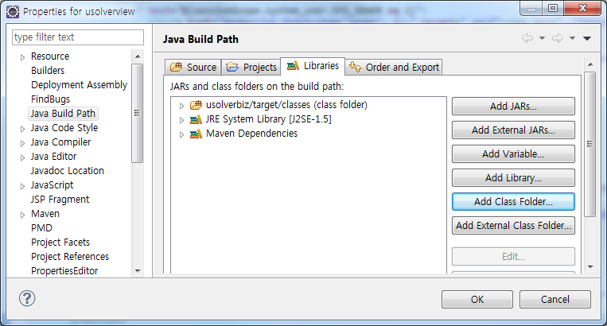
 |  |  | Deployment Assembly 이동 > Add > Java Build Path Entries 선택한 후 다음과 같이 설정한다.
 |  |  | 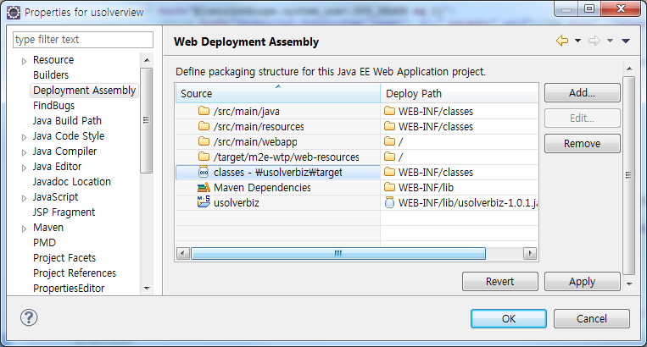
 |  | maven-compiler-plugin 설정 | <build> <defaultGoal>install</defaultGoal> <directory>${basedir}/target</directory> <finalName>usolver3</finalName> <pluginManagement> <plugins> <plugin> <groupId>org.apache.maven.plugins</groupId> <artifactId>maven-compiler-plugin</artifactId> <configuration> <source>1.5</source> <target>1.5</target> <encoding>UTF-8</encoding> </configuration> </plugin> </plugins> </pluginManagement> </build> maven build시 에러가 발생할 경우 <source>와 <target> 을 현재 사용하고 있는 %JAVA_HOME% 버전과 맞춘다.
 |  | 메모리 설정 | -Xms1024m -Xmx1024m -XX:MaxPermSize=256m JVM옵션 추가

 |  | 불필요한 파일 svn관리 제외 처리 (설정하지 않으면 build안됨) | [Windows] 메뉴 [Preferences]
 |  |  | Team -> Ignored Resources 선택 [Add Pattern…]클릭 후 아래 4가지 패턴 추가
 |  |  | */target/* .classpath .project .settings

 |  | js 오류 제외처리 | 1) Project->Properties->JavaScript->Include Path->Source 2) Inclusion and Exclusion Patterns 창에서 Exclusion patterns Add 버튼 클릭 3) 상황에 적합한 패턴 입력 - **/jquery*.js - **/ckeditor*.js

Sheet1
웹요청처리 흐름
3
서블릿 인스턴스 생성 (메모리 로드) 후 init호출
요청처리할 thread생성
요청에 따라 doGet()혹은 doPost() 호출
Dispatcher 서블릿 인스턴스
doGet() 혹은 doPost() 처리 후 해당 thread 소멸
service() 호출
Thread1

2
Thread2
...
Thread3
배포서술자를 통해 해당 url을 어떤 서블릿클래스(DispathcerServlet)가 처리해야하는지 파악

1
웹컨테이너: 요청처리를 위해 Request객체, Response개체를 생성
Request객체
Response 객체

WebContainer
http://www.xxx.com/a.do
client |  | server

 | <servlet> <servlet-name>action</servlet-name> <servlet-class>org.springframework.web.servlet.DispatcherServlet</servlet-class> <init-param> <param-name>contextConfigLocation</param-name> <param-value>/WEB-INF/config/egovframework/springmvc/egov-com-*.xml</param-value> </init-param> <load-on-startup>1</load-on-startup> </servlet> <servlet-mapping> <servlet-name>action</servlet-name> <url-pattern>*.do</url-pattern> </servlet-mapping>

 | 만일 위에서 설정한 서블릿 클래스가 웹 컨테이너에서 한 번도 실행된 적이 없거나 현재 메모리에 생성된 인스턴스(프로세스)가 없다면 새로 인스턴스를 생성하고(메모리에 로드하고) init()메소드를 실행하여 초기화 한 뒤 스레드를 하나 생성한다. 이미 인스턴스가 존재할 경우에는 새로 인스턴스를 생성하지 않고 기존의 인스턴스에 스레드만 하나 새로 생성한다. 각 서블릿 인스턴스는 웹 컨테이너당 하나만 존재하기 때문에 init() 메소드는 각 서블릿 당 한 번씩만 호출된다

